Essai avec V1
Date de l'essai : | 2014-07-23
Heure de l'essai : | 17:48:00
Force (N) : | 100.0
Déplacement (mm) : | 0.00

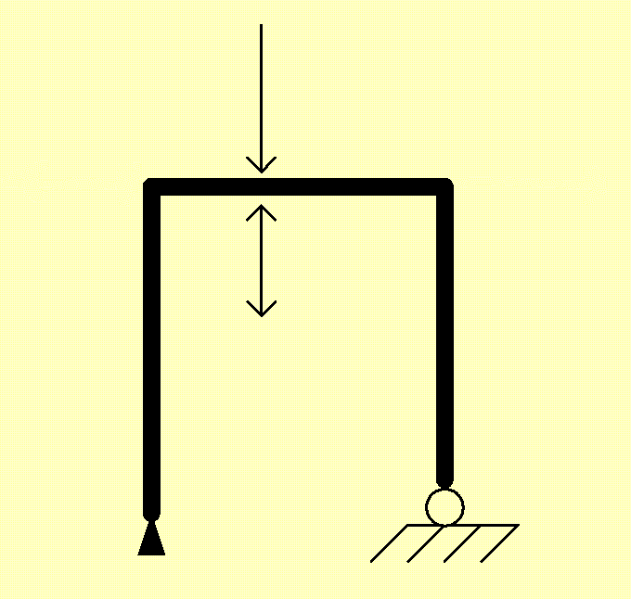
 |  | Force maxi (N) : | 400

 |  | Déplacement maxi (mm) : | 5.81

 |  | Force appui (N) : | 205.13

